상품제안서
IH 칼라 그리들 34cm | 상품코드: F26637

 |  |  |  |  |  |  | 02-412-0044 | www.easy1.co.kr
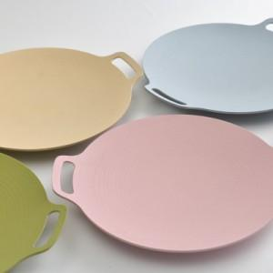

【상세/제작정보】

【인쇄/포장옵션】 | / 포장지포장

【공급단가】 | 수량 | 20~ | 50~ | 100~ | 300~ | 500~
*VAT별도 | 단가 | 27,300원 | 26,880원 | 26,250원 | 25,200원 | 24,140원

【상품 URL】 | https://dev.easy1.co.kr:443/src/goods_detail.php?gdno=26637

